Bestellung
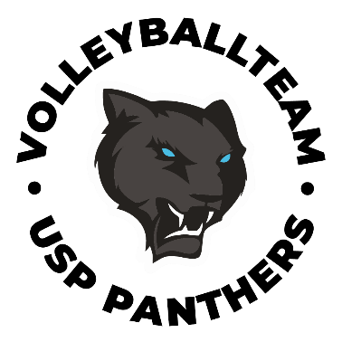
Saison 26/27 Volleyballteam USP Panthers Teamgear
Name: |  |  | E-Mail:

 |  |  |  | Größe
 |  |  |  |  |  |  | Socken: |  | 36-39 | 40-43 | 44-47 | 48-52
Typ | Produkt | Farbe | Preis/Stück | 3XS | 2XS | XS | S | M | L | XL | 2XL | 3XL | U | Stück | Preis
Dress AVL Men | Sette Man | Away | 49.00 € |  |  |  |  |  |  |  |  |  |  | 0 | € -
Dress AVL Men | Sette Man | Home | 49.00 € |  |  |  |  |  |  |  |  |  |  | 0 | € -
Dress AVL Women | Sette Woman | Away | 49.00 € |  |  |  |  |  |  |  |  |  |  | 0 | € -
Dress AVL Women | Sette Woman | Home | 49.00 € |  |  |  |  |  |  |  |  |  |  | 0 | € -
AVL Men Hose | Sette Shorts Q2 Man | Black | 29.00 € |  |  |  |  |  |  |  |  |  |  | 0 | € -
AVL Woman Pant | Sette Shorts F4 Woman | Black | 29.00 € |  |  |  |  |  |  |  |  |  |  | 0 | € -
 | Nove Shorts F5 Woman | Black | 29.00 € |  |  |  |  |  |  |  |  |  |  | 0 | € -

Hoodie | Baldo Hoodie | Black | 49.00 € |  |  |  |  |  |  |  |  |  |  | 0 | € -
Jacket | Baldo Jacket | Black | 55.00 € |  |  |  |  |  |  |  |  |  |  | 0 | € -

Beach | Quattro Tank Top Man | USP Petrol | 35.00 € |  |  |  |  |  |  |  |  |  |  | 0 | € -
 | Quattro Top Woman | USP Petrol | 35.00 € |  |  |  |  |  |  |  |  |  |  | 0 | € -
 | Quattro Shorts Man | USP Petrol | 30.00 € |  |  |  |  |  |  |  |  |  |  | 0 | € -
 | Quattro Shorts Woman | USP Petrol | 32.00 € |  |  |  |  |  |  |  |  |  |  | 0 | € -

Trainingsanzug Oberteil | Leno Collar Zip Unisex | Black | 49.00 € |  |  |  |  |  |  |  |  |  |  | 0 | € -
Trainingsanzug Hose | Leno Pants Unisex | Black | 39.00 € |  |  |  |  |  |  |  |  |  |  | 0 | € -

Game T-Shirt Polyester | Tre Man | Black | 21.00 € |  |  |  |  |  |  |  |  |  |  | 0 | € -
Game T-Shirt Polyester | Tre Woman | Black | 21.00 € |  |  |  |  |  |  |  |  |  |  | 0 | € -
T-Shirt Baumwolle | Zero Unisex | Black | 13.00 € |  |  |  |  |  |  |  |  |  |  | 0 | € -
T-Shirt Baumwolle | Zero Unisex | USP Petrol | 13.00 € |  |  |  |  |  |  |  |  |  |  | 0 | € -
T-Shirt Polyester | Pipe 2 Man | Black | 12.00 € |  |  |  |  |  |  |  |  |  |  | 0 | € -
T-Shirt Polyester | Pipe 2 Man | USP Petrol | 12.00 € |  |  |  |  |  |  |  |  |  |  | 0 | € -
T-Shirt Polyester | Pipe 2 Woman | Black | 12.00 € |  |  |  |  |  |  |  |  |  |  | 0 | € -
T-Shirt Polyester | Pipe 2 Woman | USP Petrol | 12.00 € |  |  |  |  |  |  |  |  |  |  | 0 | € -

Polo Baumwolle | Presser 2 Man | Black | 29.00 € |  |  |  |  |  |  |  |  |  |  | 0 | € -
Polo Baumwolle | Presser 2 Woman | Black | 29.00 € |  |  |  |  |  |  |  |  |  |  | 0 | € -

Shorts Men | Quick2 Unisex | Black | 14.00 € |  |  |  |  |  |  |  |  |  |  | 0 | € -
Leggings | Leggings 2 | Black | 35.00 € |  |  |  |  |  |  |  |  |  |  | 0 | € -
kurze Leggings | Faster | Black | 27.00 € |  |  |  |  |  |  |  |  |  |  | 0 | € -
Shorts Women | Fast 4 Woman | Black | 20.00 € |  |  |  |  |  |  |  |  |  |  | 0 | € -
 | Fast 5 Woman | Black | 20.00 € |  |  |  |  |  |  |  |  |  |  | 0 | € -

Tasche | Arco | Black | 43.00 € |  |  |  |  |  |  |  |  |  |  | 0 | € -
Rucksack (40l) | Pieve | Black | 39.00 € |  |  |  |  |  |  |  |  |  |  | 0 | € -
Rucksack (50l) | Avio Backpack | Black | 69.00 € |  |  |  |  |  |  |  |  |  |  | 0 | € -
Rucksack (40l) wasserdicht | Calle 2 | Weiß | 89.00 € |  |  |  |  |  |  |  |  |  |  | 0 | € -

Knieschützer | Sleek | Black | 32.00 € |  |  |  |  |  |  |  |  |  |  | 0 | € -
 | NewShield | Black | 35.00 € |  |  |  |  |  |  |  |  |  |  | 0 | € -
 | Blaze | Black | 45.00 € |  |  |  |  |  |  |  |  |  |  | 0 | € -
 | Dash | Black | 29.00 € |  |  |  |  |  |  |  |  |  |  | 0 | € -
 | Spike | Black | 21.00 € |  |  |  |  |  |  |  |  |  |  | 0 | € -

Arm Sleeves | Ace Unisex | USP Style | 25.00 € |  |  |  |  |  |  |  |  |  |  | 0 | € -
Socken (2 Paar) | Jump (2x) | USP Style | 17.00 € |  |  |  |  |  |  |  |  |  |  | 0 | € -
 | Coach Board | Black | 29.00 € |  |  |  |  |  |  |  |  |  |  | 0 | € -
Summe |  |  |  |  |  |  |  |  |  |  |  |  |  | 0 | € -

Bitte Formular vollständig ausfüllen und an finanz@usp-volleyball.eu übermitteln.

Größentabelle
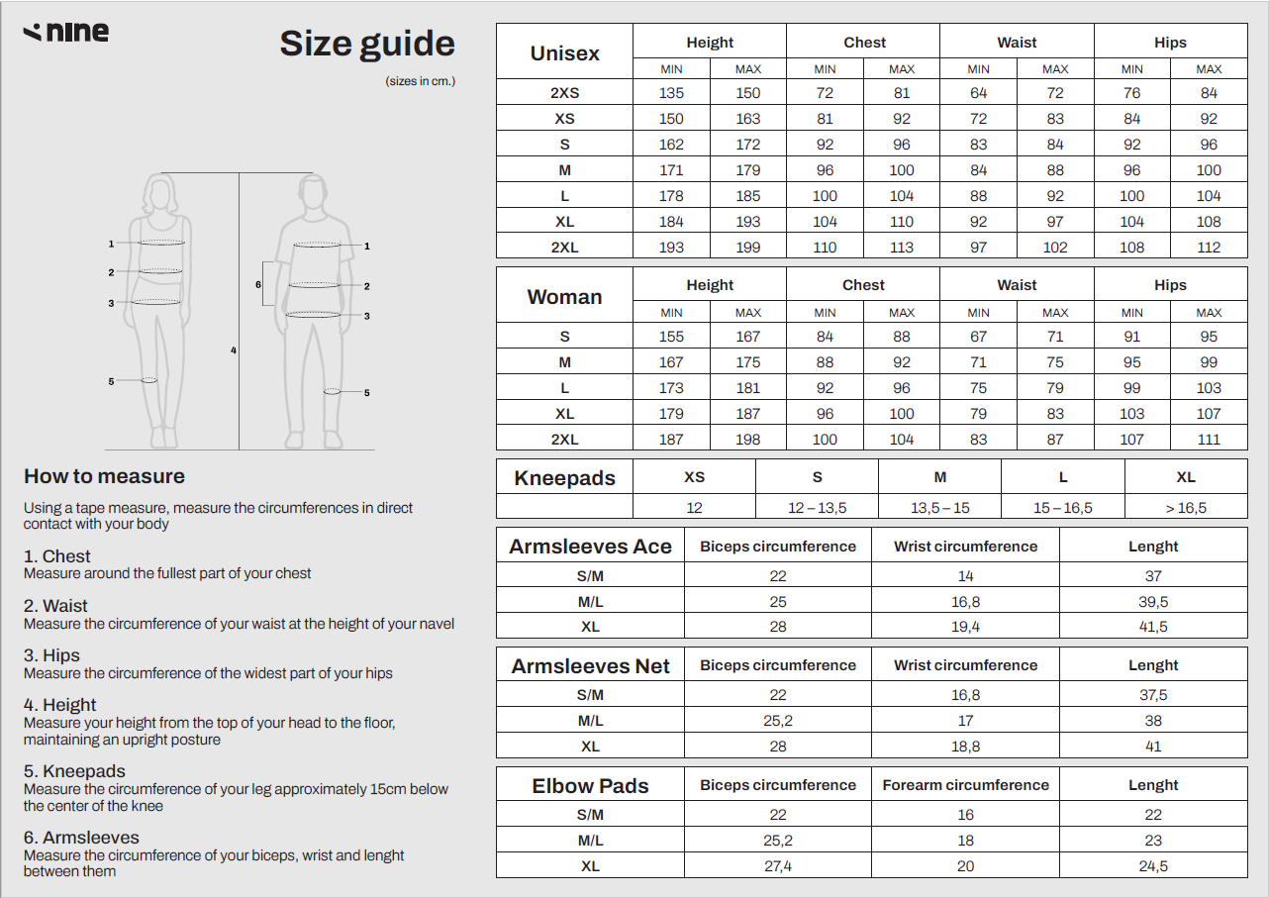
Bestellformular Volleyballteam USP Panthers Teamgear

